상품제안서
스탠드 맥세이프 휴대폰 거치대 카드지갑 2장 카드케이스 | 상품코드: F32808

 |  |  |  |  |  |  | 02-412-0044 | www.easy1.co.kr
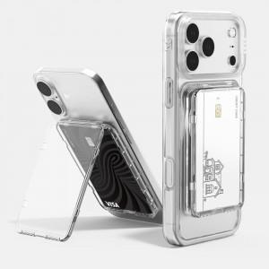

【상세/제작정보】 | 카드수납2장 맥세이프 카드지갑/50x80mm/한박스당 50개/박스포장

【인쇄/포장옵션】 | 풀칼라 / 시판박스

【공급단가】 | 수량 | 100~ | 300~ | 500~ | 1,000~ | 3,000~
*VAT별도 | 단가 | 5,620원 | 5,530원 | 5,400원 | 5,260원 | 5,170원

【상품 URL】 | https://easy1.co.kr:443/src/goods_detail.php?gdno=32808

